Bài 11-3
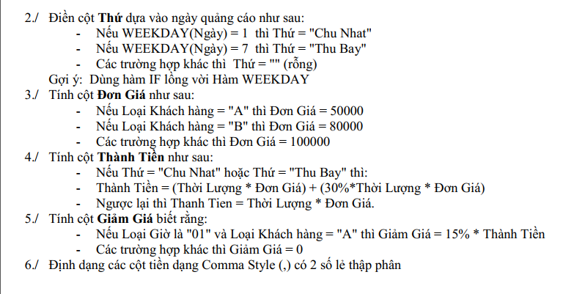
BẢNG KÊ KHAI THU TIỀN QUẢNG CÁO TRUYỀN HÌNH
Họ Tên | Loại Khách Hàng | Ngày | Loại giờ | Thời lượng | Thứ | Đơn giá | Thành Tiền | Giảm Giá
Nguyen Van Thanh | A | 2016-02-28 | 01 | 35 | Chủ Nhật | 50000 | 2,275,000 | 341,250
Le Mong Tuyen | B | 2016-03-01 | 02 | 55 |  | 80000 | 4,400,000 | 0
Nguyen Tan Tai | C | 2016-03-02 | 03 | 25 |  | 100000 | 2,500,000 | 0
Tran Tuan | B | 2016-03-01 | 01 | 60 |  | 80000 | 4,800,000 | 0
Hoang Thuc Phuong | C | 2016-03-02 | 02 | 50 |  | 100000 | 5,000,000 | 0
Tran Viet Hung | C | 2016-03-05 | 02 | 45 | Thứ Bảy | 100000 | 5,850,000 | 0

Bài 11-4

BẢNG BÁO CÁO DOANH THU DỊCH VỤ KHÁCH SẠN
Khách hàng | Ngày thuê | Giờ thuê | Ngày trả | Giờ trả | Số ngày | Đơn giá | Thành tiền | Tiền giảm
Cao Minh Thanh | 2016-01-23 | 17:30:00 | 2016-01-26 | 8:00:00 | 3 | 170,000 | 510000 | 25500
Nguyen Ba Tuan | 2016-01-25 | 14:20:00 | 2016-01-27 | 11:00:00 | 2 | 170,000 | 340000 | 17000
Nguyen Cuc Xuan | 2016-01-25 | 12:00:00 | X |  | ctp | 160,000 | Còn ở | Còn ở
Nguyen Hong Van | 2016-01-25 | 15:30:00 | X |  | ctp | 200,000 | Còn ở | Còn ở
Dao Quang Vinh | 2016-01-25 | 10:30:00 | 2016-01-27 | 15:30:00 | 3 | 100,000 | 300000 | 0
Nguyen Khac Huy | 2016-01-26 | 7:30:00 | X |  | ctp | 130,000 | Còn ở | Còn ở

Bài 11-6
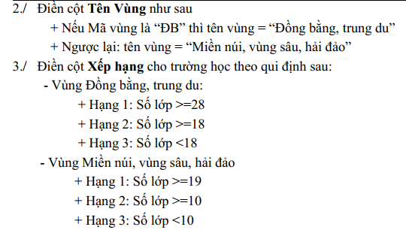
BẢNG XẾP HẠNG TRƯỜNG HỌC
Mã vùng | Tên vùng | Tên trường | Số lớp | Xếp hạng
ĐB | Đồng bằng trung du | Châu Văn Liêm | 30 | Hạng 1
MN | Miền núi,vùng sâu, hải đảo | Lương Thế Vinh | 21 | Hạng 1
ĐB | Đồng bằng trung du | Nguyễn Việt Dũng | 19 | Hạng 2
MN | Miền núi,vùng sâu, hải đảo | Nguyễn Viết Xuân | 22 | Hạng 1
ĐB | Đồng bằng trung du | Ngô Thời Nhiệm | 42 | Hạng 1
ĐB | Đồng bằng trung du | Lê Quý Đôn | 44 | Hạng 1
ĐB | Đồng bằng trung du | Mạc Đỉnh Chi | 17 | Hạng 3

Bài 1
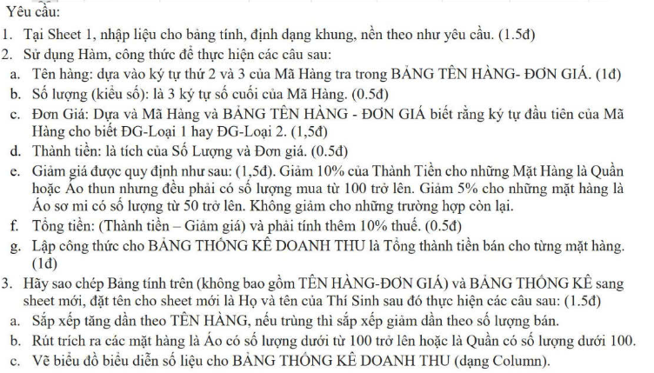
BẢNG KÊ CHI TIẾT MẶT HÀNG MAY MẶC
STT | Mã Hàng | Tên Hàng | Số lượng | Đơn Giá | Thành Tiền | Giảm Giá | Tổng Tiền
1 | 1AT095 | Áo thun | 95 | 80,000 | 7,600,000 | - | 8,360,000
2 | 2QJ105 | Quần Jean | 105 | 280,000 | 29,400,000 | 2,940,000 | 29,106,000
3 | 1QK285 | Quần Kaki | 285 | 220,000 | 62,700,000 | 6,270,000 | 62,073,000
4 | 2AT050 | Áo thun | 50 | 45,000 | 2,250,000 | - | 2,475,000
5 | 1SM085 | Áo sơ mi | 85 | 120,000 | 10,200,000 | 510,000 | 10,659,000
6 | 2AT100 | Áo thun | 100 | 45,000 | 4,500,000 | 450,000 | 4,455,000
7 | 1QJ075 | Quần Jean | 75 | 350,000 | 26,250,000 | - | 28,875,000
8 | 2QJ035 | Quần Jean | 35 | 280,000 | 9,800,000 | - | 10,780,000
9 | 1AT055 | Áo thun | 55 | 80,000 | 4,400,000 | - | 4,840,000
10 | 2SM140 | Áo sơ mi | 140 | 85,000 | 11,900,000 | 595,000 | 12,435,500
11 | 2QK020 | Quần Kaki | 20 | 150,000 | 3,000,000 | - | 3,300,000
12 | 2SM060 | Áo sơ mi | 60 | 85,000 | 5,100,000 | 255,000 | 5,329,500

 | BẢNG TÊN HÀNG - ĐƠN GIÁ
 | Mã Hàng | Tên Hàng | ĐG -Loại 1 | ĐG - Loại 2
 | AT | Áo thun | 80,000 | 45,000
 | SM | Áo sơ mi | 120,000 | 85,000
 | QK | Quần Kaki | 220,000 | 150,000
 | QJ | Quần Jean | 350,000 | 280,000
 | BẢNG THỐNG KÊ DOANH THU
 | Mã Hàng | AT | SM | QK | QJ
 | Tổng Tiền | 20130000 | 28424000 | 65373000 | 68761000

Sheet2
STT | Mã Hàng | Tên Hàng | Số lượng | Đơn Giá | Thành Tiền | Giảm Giá | Tổng Tiền
10 | 2SM140 | Áo sơ mi | 140 | 85000 | 11900000 | 595000 | 12435500 | Tên Hàng | Số lượng
5 | 1SM085 | Áo sơ mi | 85 | 120000 | 10200000 | 510000 | 10659000 | Áo thun | >=100
12 | 2SM060 | Áo sơ mi | 60 | 85000 | 5100000 | 255000 | 5329500 | Áo sơ mi | >=100
6 | 2AT100 | Áo thun | 100 | 45000 | 4500000 | 450000 | 4455000 | Quần Kaki | <100
1 | 1AT095 | Áo thun | 95 | 80000 | 7600000 | 0 | 8360000 | Quần Jean | <100
9 | 1AT055 | Áo thun | 55 | 80000 | 4400000 | 0 | 4840000
4 | 2AT050 | Áo thun | 50 | 45000 | 2250000 | 0 | 2475000
2 | 2QJ105 | Quần Jean | 105 | 280000 | 29400000 | 2940000 | 29106000 | STT | Mã Hàng | Tên Hàng | Số lượng | Đơn Giá | Thành Tiền | Giảm Giá | Tổng Tiền
7 | 1QJ075 | Quần Jean | 75 | 350000 | 26250000 | 0 | 28875000 | 10 | 2SM140 | Áo sơ mi | 140 | 85000 | 11900000 | 595000 | 12435500
8 | 2QJ035 | Quần Jean | 35 | 280000 | 9800000 | 0 | 10780000 | 6 | 2AT100 | Áo thun | 100 | 45000 | 4500000 | 450000 | 4455000
3 | 1QK285 | Quần Kaki | 285 | 220000 | 62700000 | 6270000 | 62073000 | 7 | 1QJ075 | Quần Jean | 75 | 350000 | 26250000 | 0 | 28875000
11 | 2QK020 | Quần Kaki | 20 | 150000 | 3000000 | 0 | 3300000 | 8 | 2QJ035 | Quần Jean | 35 | 280000 | 9800000 | 0 | 10780000
BẢNG THỐNG KÊ DOANH THU |  |  |  |  |  |  |  | 11 | 2QK020 | Quần Kaki | 20 | 150000 | 3000000 | 0 | 3300000
Mã Hàng | AT | SM | QK | QJ
Tổng Tiền | 20,130,000 | 28,424,000 | 65,373,000 | 68,761,000
Bảng Thống Kê Doanh Thu

Bài 2
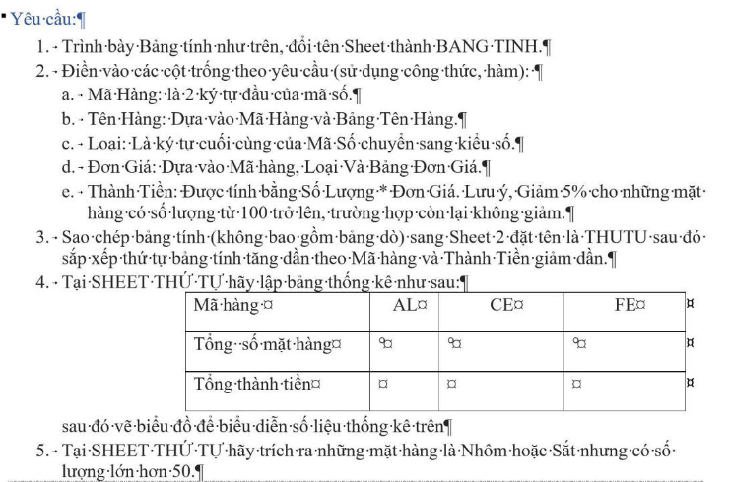
BẢNG TÍNH TIỀN
STT | MÃ SỐ | MÃ HÀNG | TÊN HÀNG | LOẠI | SỐ LƯỢNG | ĐƠN GIÁ | THÀNH TIỀN
1 | FE2 | FE | SẮT | 2 | 78 | 25 | 1950
2 | AL1 | AL | NHÔM | 1 | 35 | 55 | 1925
3 | CE2 | CE | XI MĂNG | 2 | 100 | 45 | 225
4 | FE1 | FE | SẮT | 1 | 125 | 32 | 200
5 | CE1 | CE | XI MĂNG | 1 | 300 | 50 | 750
6 | AL2 | AL | NHÔM | 2 | 55 | 48 | 2640
7 | AL2 | AL | NHÔM | 2 | 25 | 48 | 1200
8 | FE1 | FE | SẮT | 1 | 110 | 32 | 176
9 | AL1 | AL | NHÔM | 1 | 65 | 55 | 3575
10 | CE2 | CE | XI MĂNG | 2 | 115 | 45 | 258.75

 |  | BẢNG TÊN HÀNG - ĐƠN GIÁ
 |  | MÃ HÀNG | TÊN HÀNG | ĐƠN GIÁ
 |  |  |  | LOẠI 1 | LOẠI 2
 |  | AL | NHÔM | 55 | 48
 |  | FE | SẮT | 32 | 25
 |  | CE | XI MĂNG | 50 | 45

Bài 3
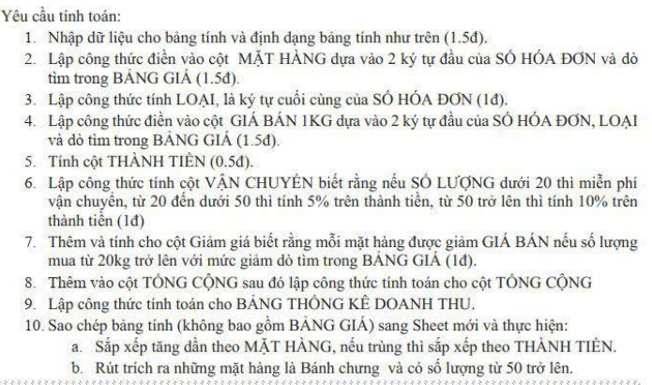
CỬA HÀNG BÁNH MỨT HƯỚNG DƯƠNG
STT | SỐ HÓA ĐƠN | MẶT HÀNG | LOẠI | NGÀY BÁN | SỐ LƯỢNG | GIÁ BÁN 1KG | VẬN CHUYỂN | THÀNH TIỀN | GIẢM GIÁ | TỔNG CỘNG
1 | MB1 | Mứt bí | 1 | 2018-01-07 | 10 | 80000 | 0 | 800000 | 24000 | 776000
2 | BC2 | Bánh chưng | 2 | 2018-01-14 | 50 | 100000 | 250000 | 5000000 | 250000 | 5000000
3 | BC1 | Bánh chưng | 1 | 2018-01-20 | 20 | 120000 | 120000 | 2400000 | 120000 | 2400000
4 | HS1 | Hạt sen | 1 | 2018-01-27 | 15 | 140000 | 0 | 2100000 | 210000 | 1890000
5 | BC1 | Bánh chưng | 1 | 2018-01-28 | 70 | 120000 | 840000 | 8400000 | 420000 | 8820000
6 | MB2 | Mứt bí | 2 | 2018-02-02 | 30 | 60000 | 90000 | 1800000 | 54000 | 1836000
7 | HS2 | Hạt sen | 2 | 2018-02-10 | 25 | 120000 | 150000 | 3000000 | 300000 | 2850000
8 | BC2 | Bánh chưng | 2 | 2018-02-13 | 35 | 100000 | 175000 | 3500000 | 175000 | 3500000
9 | MB1 | Mứt bí | 1 | 2018-02-22 | 20 | 80000 | 80000 | 1600000 | 48000 | 1632000

 | BẢNG GIÁ |  |  |  |  |  | BẢNG THỐNG KÊ DOANH THU
 | Mã hàng | Tên hàng | Loại 1 | Loại 2 | Giảm giá |  | Loại bánh mứt | Tổng thành tiền
 | BC | Bánh chưng | 120000 | 100000 | 5% |  | Bánh chưng | 19720000
 | HS | Hạt sen | 140000 | 120000 | 10% |  | Hạt sen | 4740000
 | MB | Mứt bí | 80000 | 60000 | 3% |  | Mứt bí | 4244000

Bài 4
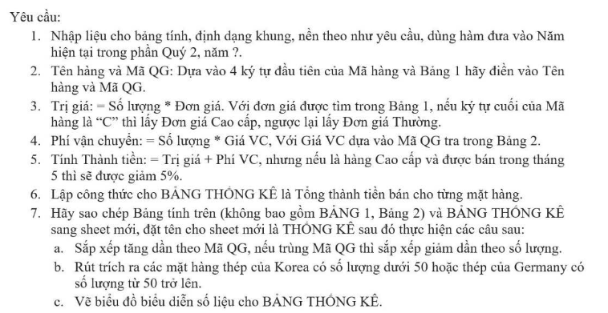
BÁO CÁO BÁN HÀNG THÉP XÂY DỰNG
QUÝ 2, NĂM 2025
 |  |  |  |  |  | Đơn vị tính:USD
Mã hàng | Tên hàng | Mã QG | Số lượng | Ngày bán | Trị giá | Phí vận chuyển | Thành tiền
TR20C | Thép tròn 20mm | AU | 50 | 2025-04-04 | 22500 | 6000 | 28500
TA10C | Thép tấm 10mm | KO | 35 | 2025-04-15 | 24500 | 3500 | 28000
TR20T | Thép tròn 20mm | AU | 36 | 2025-04-24 | 14400 | 4320 | 18720
GO55C | Thép góc 5x5mm | GE | 70 | 2025-05-02 | 36400 | 10500 | 44555
TA10C | Thép tấm 10mm | KO | 45 | 2025-05-12 | 31500 | 4500 | 34200
GO55T | Thép góc 5x5mm | GE | 12 | 2025-05-24 | 5640 | 1800 | 7440
TA10T | Thép tấm 10mm | KO | 60 | 2025-05-26 | 38400 | 6000 | 44400

BẢNG 1 |  |  |  |  | BẢNG 2
Mã hàng | TR20 | TA10 | GO55 |  | Mã QG | Xuất xứ | Giá VC
Tên hàng | Thép tròn 20mm | Thép tấm 10mm | Thép góc 5x5mm |  | AU | Australia | 120
Mã QG | AU | KO | GE |  | KO | Korea | 100
Giá Cao cấp | 450 | 700 | 520 |  | GE | Gemany | 150
Giá Thường | 400 | 640 | 470

BẢNG THỐNG KÊ |  |  |  |  | Tên hàng | Mã QG | Số lượng
Mặt Hàng | TR20 | TA10 | GO55 |  | Thép góc 5x5mm | GE | >=50
Số lượng | 47220 | 106600 | 51995 |  | Thép tấm 10mm | KO | <50

Thống Kê
Mã hàng | Tên hàng | Mã QG | Số lượng | Ngày bán | Trị giá | Phí vận chuyển | Thành tiền
TR20C | Thép tròn 20mm | AU | 50 | 45751 | 22500 | 6000 | 27075
TR20T | Thép tròn 20mm | AU | 36 | 45771 | 14400 | 4320 | 18720
GO55C | Thép góc 5x5mm | GE | 70 | 45779 | 36400 | 10500 | 44555
GO55T | Thép góc 5x5mm | GE | 12 | 45801 | 5640 | 1800 | 7440
TA10T | Thép tấm 10mm | KO | 60 | 45803 | 38400 | 6000 | 44400
TA10C | Thép tấm 10mm | KO | 45 | 45789 | 31500 | 4500 | 34200
TA10C | Thép tấm 10mm | KO | 35 | 45762 | 24500 | 3500 | 26600

 | BẢNG THỐNG KÊ |  |  |  |  | Tên hàng | Mã QG | Số lượng
 | Mặt Hàng | TR20 | TA10 | GO55 |  | Thép góc 5x5mm | GE | >=50
 | Số lượng | 45795 | 105200 | 51995 |  | Thép tấm 10mm | KO | <50

 | Mã hàng | Tên hàng | Mã QG | Số lượng | Ngày bán | Trị giá | Phí vận chuyển | Thành tiền
 | GO55C | Thép góc 5x5mm | GE | 70 | 45779 | 36400 | 10500 | 44555
 | TA10C | Thép tấm 10mm | KO | 45 | 45789 | 31500 | 4500 | 34200
 | TA10C | Thép tấm 10mm | KO | 35 | 45762 | 24500 | 3500 | 26600
BẢNG THỐNG KÊ

Bài 5
ĐỀ XUẤT NHẬP HÀNG
 |  |  |  |  |  |  |  | Tỷ giá | 23,500
STT | Mã DX | Tên Hàng | Số lượng DX | Giá đề xuất | Loại Tiền | Thành tiền (VNĐ) | Thuế NK | Phí VC | Tổng GT
1 | TE3NK | Xe trẻ em | 30 | 200 | USD | 141,000,000 | 4,230,000 | 7,050,000 | 152,280,000
2 | XD2TD | Xe đua | 20 | 16,800,000 | VND | 336,000,000 | - | 3,360,000 | 339,360,000
3 | DP1TN | Xe đường phố | 10 | 10,800,000 | VND | 108,000,000 | - | 1,080,000 | 109,080,000
4 | TE1TN | Xe trẻ em | 10 | 5,500,000 | VND | 55,000,000 | - | 550,000 | 55,550,000
5 | DP2NK | Xe đường phố | 20 | 732 | USD | 344,040,000 | 51,606,000 | 17,202,000 | 412,848,000
6 | XD3NK | Xe đua | 30 | 1,150 | USD | 810,750,000 | 40,537,500 | 81,075,000 | 932,362,500
TỔNG CỘNG
Bảng 2 | DL Hàng Hóa |  |  | Bảng 3 | Mã số lượng |  |  | Bảng 4
 | Mã Hàng | Tên Hàng | Thuế NK |  | 1 | 2 | 3 |  | Tên hàng | Tổng GT
 | DP | Xe đường phố | 15% |  | 10 | 20 | 30 |  | Xe đường phố | 521,928,000
 | XD | Xe đua | 5% |  |  |  |  |  | Xe đua | 1,271,722,500
 | TE | Xe trẻ em | 3% |  |  |  |  |  | Xe trẻ em | 207,830,000

TỔNG GT
 |  |  |  |  |  |  |  | Tên Hàng | Loại Tiền
 |  |  |  |  |  |  |  | Xe trẻ em | USD
 |  |  |  |  |  |  |  | Xe đua | USD
 |  |  |  |  |  |  |  | Xe đường phố | USD

 |  |  |  |  |  |  |  | STT | Mã DX | Tên Hàng | Số lượng DX | Giá đề xuất | Loại Tiền | Thành tiền (VNĐ) | Thuế NK | Phí VC | Tổng GT
 |  |  |  |  |  |  |  | 1 | TE3NK | Xe trẻ em | 30 | 200 | USD | 141,000,000 | 4,230,000 | 7,050,000 | 152,280,000
 |  |  |  |  |  |  |  | 5 | DP2NK | Xe đường phố | 20 | 732 | USD | 344,040,000 | 51,606,000 | 17,202,000 | 412,848,000
 |  |  |  |  |  |  |  | 6 | XD3NK | Xe đua | 30 | 1,150 | USD | 810,750,000 | 40,537,500 | 81,075,000 | 932,362,500

